Лист 1
Прайс-лист
МИР ПРЯЖИ

В валюте: руб. (курс 1).
Цены указаны на 07.08.2020

№ | Номенклатура/ Характеристика номенклатуры | Описание | Изображение | Артикул | Цена | Ед. | Остаток | Ссылка на сайт
 | Глиттер TO DO 90GR | Глиттер TO DO 90GR | 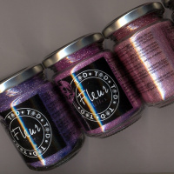 | 90GR-822 | 389.25 |  |  | Изображение
 | Глиттер TO DO 90GR (82257, черный) |  | 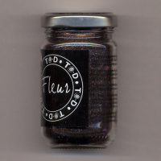 |  | 389.25 | шт | 2 | Изображение
 | Глиттер TO DO 90GR (82262, лаванда) |  | 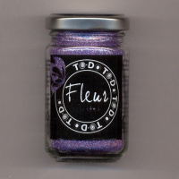 |  | 389.25 | шт | 1 | Изображение

